P1～3
 | １ 地 区 別 人 口 と 世 帯
 | ←表紙へ |  |  |  |  |  |  |  |  |  |  |  |  |  | 地区別町丁字別人口と世帯(P4～P8)へ→
 |  |  |  |  |  |  |  |  |  |  |  |  |  |  |  |  |  |  |  |  | 令和元年11月1日現在
 |  | 区・地区名 |  |  | 世帯数 |  |  | 人 口 |  |  |  |  |  |  |  | 前月差引 人口増減 | 人口密度 (人/ｋ㎡） |  | 人口分布 （％）
 |  |  |  |  |  |  |  | 総 数 |  |  | 男 |  | 女
 |  | 総 数 |  |  | 327,239 |  |  | 722,885 |  |  | 361,481 |  | 361,404 |  |  | 57 | 2,198 |  | 100.0
 |  | 緑 区 |  |  | 74,144 |  |  | 170,750 |  |  | 85,918 |  | 84,832 |  |  | -119 | 672 |  | 23.6
 |  | 中 央 区 |  |  | 122,815 |  |  | 272,171 |  |  | 136,700 |  | 135,471 |  |  | 115 | 7,382 |  | 37.7
 |  | 南 区 |  |  | 130,280 |  |  | 279,964 |  |  | 138,863 |  | 141,101 |  |  | 61 | 7,346 |  | 38.7

 |  | 緑 区 |  |  | 74,144 |  |  | 170,750 |  |  | 85,918 |  | 84,832 |  |  | -119 | 672 |  | 100.0 | (23.6)
 |  |  | 橋本地区 |  | 34,762 |  |  | 73,827 |  |  | 37,318 |  | 36,509 |  |  | -43 | 9,526 |  | 43.2 | (10.2)
 |  |  | 大沢地区 |  | 13,170 |  |  | 32,962 |  |  | 16,528 |  | 16,434 |  |  | 7 | 4,326 |  | 19.3 | (4.6)
 |  |  | 城山地区 |  | 9,644 |  |  | 23,248 |  |  | 11,621 |  | 11,627 |  |  | -20 | 1,168 |  | 13.6 | (3.2)
 |  |  | 津久井地区 |  | 10,071 |  |  | 24,218 |  |  | 12,168 |  | 12,050 |  |  | -40 | 198 |  | 14.2 | (3.4)
 |  |  | 相模湖地区 |  | 3,250 |  |  | 7,912 |  |  | 4,025 |  | 3,887 |  |  | -17 | 250 |  | 4.6 | (1.1)
 |  |  | 藤野地区 |  | 3,247 |  |  | 8,583 |  |  | 4,258 |  | 4,325 |  |  | -6 | 132 |  | 5.0 | (1.2)
 |  | 中 央 区 |  |  | 122,815 |  |  | 272,171 |  |  | 136,700 |  | 135,471 |  |  | 115 | 7,382 |  | 100.0 | (37.7)
 |  |  | 小山地区 |  | 9,922 |  |  | 20,749 |  |  | 10,524 |  | 10,225 |  |  | 4 | 5,796 |  | 7.6 | (2.9)
 |  |  | 清新地区 |  | 14,850 |  |  | 30,381 |  |  | 15,576 |  | 14,805 |  |  | -7 | 10,735 |  | 11.2 | (4.2)
 |  |  | 横山地区 |  | 6,062 |  |  | 14,540 |  |  | 7,200 |  | 7,340 |  |  | 15 | 7,989 |  | 5.3 | (2.0)
 |  |  | 中央地区 |  | 18,021 |  |  | 35,913 |  |  | 17,944 |  | 17,969 |  |  | 40 | 10,470 |  | 13.2 | (5.0)
 |  |  | 星が丘地区 |  | 7,882 |  |  | 17,568 |  |  | 8,731 |  | 8,837 |  |  | -21 | 12,639 |  | 6.5 | (2.4)
 |  |  | 光が丘地区 |  | 10,999 |  |  | 26,329 |  |  | 12,982 |  | 13,347 |  |  | 1 | 10,617 |  | 9.7 | (3.6)
 |  |  | 大野北地区 |  | 29,469 |  |  | 63,113 |  |  | 31,669 |  | 31,444 |  |  | 42 | 9,785 |  | 23.2 | (8.7)
 |  |  | 田名地区 |  | 11,956 |  |  | 30,178 |  |  | 15,311 |  | 14,867 |  |  | 19 | 3,118 |  | 11.1 | (4.2)
 |  |  | 上溝地区 |  | 13,654 |  |  | 33,400 |  |  | 16,763 |  | 16,637 |  |  | 22 | 6,411 |  | 12.3 | (4.6)
 |  | 南 区 |  |  | 130,280 |  |  | 279,964 |  |  | 138,863 |  | 141,101 |  |  | 61 | 7,346 |  | 100.0 | (38.7)
 |  |  | 大野中地区 |  | 27,298 |  |  | 63,266 |  |  | 31,367 |  | 31,899 |  |  | -51 | 7,889 |  | 22.6 | (8.8)
 |  |  | 大野南地区 |  | 38,345 |  |  | 79,238 |  |  | 39,247 |  | 39,991 |  |  | 64 | 14,433 |  | 28.3 | (11.0)
 |  |  | 麻溝地区 |  | 7,089 |  |  | 18,253 |  |  | 9,121 |  | 9,132 |  |  | 7 | 2,231 |  | 6.5 | (2.5)
 |  |  | 新磯地区 |  | 5,147 |  |  | 13,235 |  |  | 6,689 |  | 6,546 |  |  | 23 | 2,195 |  | 4.7 | (1.8)
 |  |  | 相模台地区 |  | 22,159 |  |  | 45,290 |  |  | 22,477 |  | 22,813 |  |  | -33 | 7,946 |  | 16.2 | (6.3)
 |  |  | 相武台地区 |  | 9,597 |  |  | 19,245 |  |  | 9,481 |  | 9,764 |  |  | -11 | 11,189 |  | 6.9 | (2.7)
 |  |  | 東林地区 |  | 20,645 |  |  | 41,437 |  |  | 20,481 |  | 20,956 |  |  | 62 | 13,952 |  | 14.8 | (5.7)
 |  | （注） (１) 人口密度は平成31年4月1日現在の市面積を基に算出したものである。
 |  | (2) 世帯数と人口は平成27年国勢調査の確定数を基礎とし、以後、毎月の住民基本台帳の増減を加減して
 |  | 推計したものである。
 |  | (3) 各地区の人口分布は区内における構成比を表している。なお、四捨五入したため合計が一致しない場合がある。

－ 前 月 中 の 人 口 異 動 状 況 －

 | 《 | 10月中の増加人口： |  |  |  | 57 |  | 人 |  | 10月中の自然減： |  |  | -138 |  | 人 |  | 10月中の社会増： |  |  | 195 |  | 人 | 》
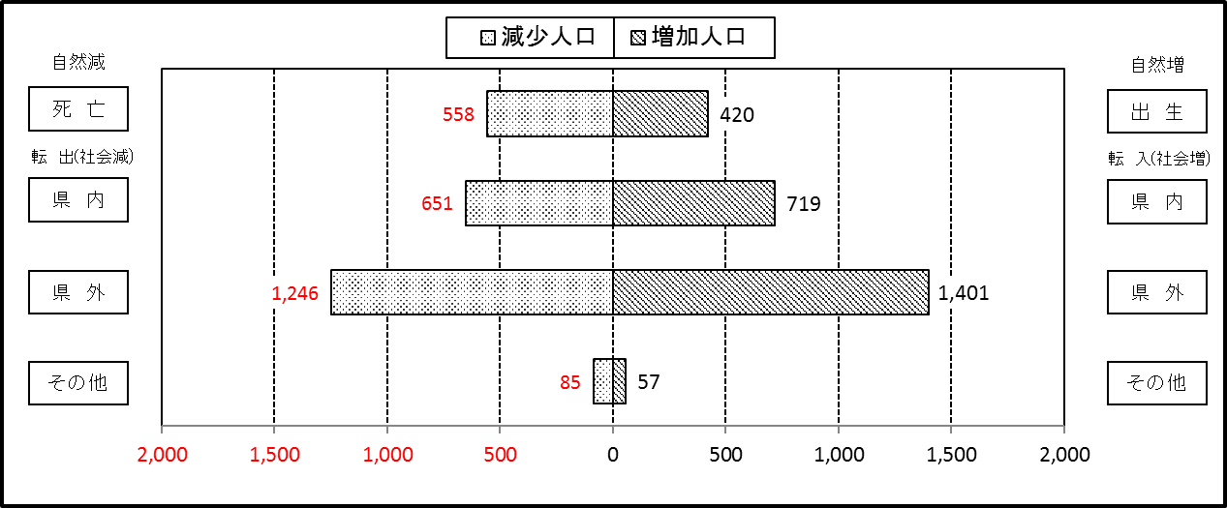

２ 人 口 異 動 状 況

 |  |  |  |  |  |  |  |  |  |  |  |  |  |  |  |  |  |  |  |  |  |  | 令和元年10月中
 |  |  |  | 人口増減 | 自 然 増 減 |  |  |  |  |  | 社 会 増 減 |  |  |  |  |  |  |  |  |  |  | 対前月 増減率(％)
 |  |  |  |  | 増 減 |  | 増 |  | 減 |  | 増 減 | 増 |  |  |  |  | 減
 |  |  |  |  |  |  | 出 生 |  | 死 亡 |  |  | 転 入 |  | 市内異動 |  | 区内異動 | 転 出 |  | 市内異動 | 区内異動
 |  |  |  |  |  |  |  |  |  |  |  |  |  | 他区から転入 |  | 他地区から転居 |  |  | 他区への転出 | 他地区への転居
総 数 |  |  |  | 57 | -138 |  | 420 |  | 558 |  | 195 | 2,177 |  | 386 |  | 1,352 | 1,982 |  | 386 | 1,352 |  | 0.01
緑 区 |  |  |  | -119 | -58 |  | 83 |  | 141 |  | -61 | 400 |  | 100 |  | 239 | 450 |  | 111 | 239 |  | -0.07
 | 橋本地区 |  |  | -43 | 5 |  | 47 |  | 42 |  | -48 | 237 |  | 53 |  | 122 | 279 |  | 58 | 123 |  | -0.06
 | 大沢地区 |  |  | 7 | -11 |  | 16 |  | 27 |  | 18 | 61 |  | 24 |  | 53 | 63 |  | 24 | 33 |  | 0.02
 | 城山地区 |  |  | -20 | -4 |  | 10 |  | 14 |  | -16 | 45 |  | 11 |  | 45 | 37 |  | 19 | 61 |  | -0.09
 | 津久井地区 |  |  | -40 | -34 |  | 7 |  | 41 |  | -6 | 34 |  | 11 |  | 17 | 46 |  | 9 | 13 |  | -0.16
 | 相模湖地区 |  |  | -17 | -8 |  | 0 |  | 8 |  | -9 | 8 |  | 1 |  | 1 | 15 |  | 0 | 4 |  | -0.21
 | 藤野地区 |  |  | -6 | -6 |  | 3 |  | 9 |  | 0 | 15 |  | 0 |  | 1 | 10 |  | 1 | 5 |  | -0.07
中 央 区 |  |  |  | 115 | -47 |  | 161 |  | 208 |  | 162 | 755 |  | 183 |  | 582 | 617 |  | 159 | 582 |  | 0.04
 | 小山など6地区 |  |  | 32 | -22 |  | 79 |  | 101 |  | 54 | 404 |  | 102 |  | 381 | 368 |  | 89 | 376 |  | 0.02
 | 大野北地区 |  |  | 42 | -11 |  | 38 |  | 49 |  | 53 | 208 |  | 37 |  | 112 | 152 |  | 26 | 126 |  | 0.07
 | 田名地区 |  |  | 19 | -11 |  | 21 |  | 32 |  | 30 | 62 |  | 20 |  | 50 | 49 |  | 18 | 35 |  | 0.06
 | 上溝地区 |  |  | 22 | -3 |  | 23 |  | 26 |  | 25 | 81 |  | 24 |  | 39 | 48 |  | 26 | 45 |  | 0.07
南 区 |  |  |  | 61 | -33 |  | 176 |  | 209 |  | 94 | 1,022 |  | 103 |  | 531 | 915 |  | 116 | 531 |  | 0.02
 | 大野中地区 |  |  | -51 | -7 |  | 47 |  | 54 |  | -44 | 153 |  | 33 |  | 106 | 190 |  | 48 | 98 |  | -0.08
 | 大野南地区 |  |  | 64 | 8 |  | 55 |  | 47 |  | 56 | 364 |  | 12 |  | 178 | 285 |  | 15 | 198 |  | 0.08
 | 麻溝地区 |  |  | 7 | 1 |  | 14 |  | 13 |  | 6 | 36 |  | 21 |  | 17 | 37 |  | 18 | 13 |  | 0.04
 | 新磯地区 |  |  | 23 | 3 |  | 13 |  | 10 |  | 20 | 44 |  | 13 |  | 15 | 32 |  | 8 | 12 |  | 0.17
 | 相模台地区 |  |  | -33 | -16 |  | 20 |  | 36 |  | -17 | 167 |  | 12 |  | 85 | 173 |  | 16 | 92 |  | -0.07
 | 相武台地区 |  |  | -11 | -10 |  | 6 |  | 16 |  | -1 | 49 |  | 6 |  | 31 | 57 |  | 6 | 24 |  | -0.06
 | 東林地区 |  |  | 62 | -12 |  | 21 |  | 33 |  | 74 | 209 |  | 6 |  | 99 | 141 |  | 5 | 94 |  | 0.15
 | （注） 中央区の小山など6地区とは、小山、清新、横山、中央、星が丘、光が丘の6地区である。

－ 地 区 別 人 口 異 動 状 況 －

 | 《 | 10月中の増加人口： |  |  |  | 57 |  | 人 |  | 10月中の自然減： |  |  | -138 |  | 人 |  | 10月中の社会増： |  |  | 195 |  | 人 | 》

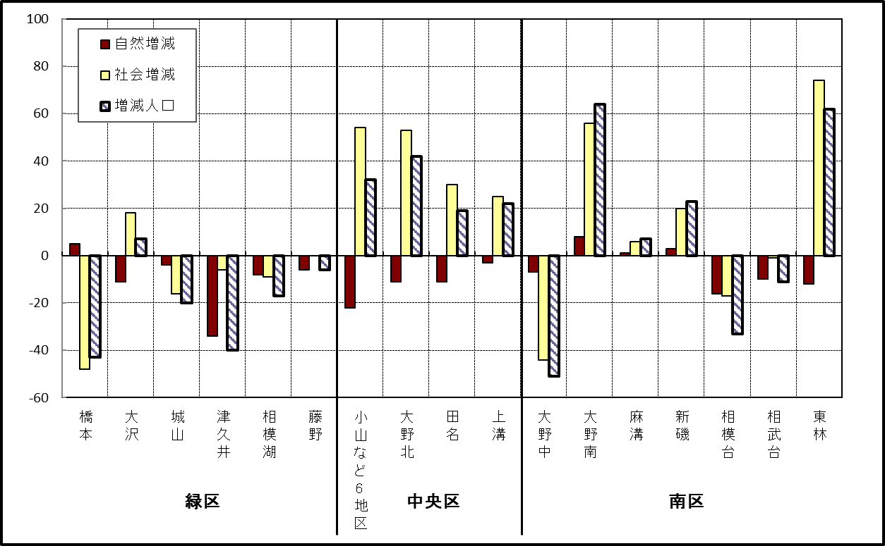

 | （注）小山など6地区とは、小山、清新、横山、中央、星が丘、光が丘の6地区である。

－ 年 間 人 口 異 動 状 況 －

 |  |  |  |  |  |  |  |  |  |  |  |  |  | 2018-11-01 |  |  |  | ～ | 令和元年10月31日
 |  |  |  | 人口増減 | 自 然 増 減 |  |  |  |  |  | 社 会 増 減
 |  |  |  |  | 増 減 |  | 増 |  | 減 |  | 増 減 | 増 |  |  |  |  | 減
 |  |  |  |  |  |  | 出 生 |  | 死 亡 |  |  | 転 入 |  | 市内異動 |  | 区内異動 | 転 出 |  | 市内異動 | 区内異動
 |  |  |  |  |  |  |  |  |  |  |  |  |  | 他区から転入 |  | 他地区から転居 |  |  | 他区への転出 | 他地区への転居
総 数 |  |  |  | -216 | -1,881 |  | 4,729 |  | 6,610 |  | 1,665 | 29,882 |  | 5,052 |  | 16,206 | 28,217 |  | 5,052 | 16,206
緑 区 |  |  |  | -1,133 | -680 |  | 975 |  | 1,655 |  | -453 | 5,772 |  | 1,244 |  | 3,366 | 5,998 |  | 1,471 | 3,366
 | 橋本地区 |  |  | -227 | 24 |  | 539 |  | 515 |  | -251 | 3,564 |  | 610 |  | 1,643 | 3,574 |  | 759 | 1,735
 | 大沢地区 |  |  | -102 | -79 |  | 204 |  | 283 |  | -23 | 707 |  | 367 |  | 519 | 750 |  | 384 | 482
 | 城山地区 |  |  | -90 | -132 |  | 121 |  | 253 |  | 42 | 604 |  | 137 |  | 675 | 654 |  | 145 | 575
 | 津久井地区 |  |  | -354 | -273 |  | 81 |  | 354 |  | -81 | 493 |  | 112 |  | 368 | 531 |  | 145 | 378
 | 相模湖地区 |  |  | -173 | -119 |  | 16 |  | 135 |  | -54 | 166 |  | 15 |  | 82 | 212 |  | 16 | 89
 | 藤野地区 |  |  | -187 | -101 |  | 14 |  | 115 |  | -86 | 238 |  | 3 |  | 79 | 277 |  | 22 | 107
中 央 区 |  |  |  | 241 | -675 |  | 1,815 |  | 2,490 |  | 916 | 10,398 |  | 2,422 |  | 6,527 | 9,785 |  | 2,119 | 6,527
 | 小山など6地区 |  |  | -67 | -422 |  | 920 |  | 1,342 |  | 355 | 5,542 |  | 1,330 |  | 4,057 | 5,315 |  | 1,155 | 4,104
 | 大野北地区 |  |  | 428 | 6 |  | 504 |  | 498 |  | 422 | 3,091 |  | 517 |  | 1,355 | 2,797 |  | 382 | 1,362
 | 田名地区 |  |  | -60 | -157 |  | 180 |  | 337 |  | 97 | 830 |  | 308 |  | 448 | 803 |  | 267 | 419
 | 上溝地区 |  |  | -60 | -102 |  | 211 |  | 313 |  | 42 | 935 |  | 267 |  | 667 | 870 |  | 315 | 642
南 区 |  |  |  | 676 | -526 |  | 1,939 |  | 2,465 |  | 1,202 | 13,712 |  | 1,386 |  | 6,313 | 12,434 |  | 1,462 | 6,313
 | 大野中地区 |  |  | -220 | -191 |  | 403 |  | 594 |  | -29 | 2,386 |  | 424 |  | 1,116 | 2,364 |  | 506 | 1,085
 | 大野南地区 |  |  | 721 | 199 |  | 715 |  | 516 |  | 522 | 4,726 |  | 239 |  | 1,947 | 4,143 |  | 286 | 1,961
 | 麻溝地区 |  |  | 93 | -50 |  | 113 |  | 163 |  | 143 | 682 |  | 345 |  | 261 | 635 |  | 259 | 251
 | 新磯地区 |  |  | 10 | -18 |  | 91 |  | 109 |  | 28 | 447 |  | 86 |  | 171 | 430 |  | 62 | 184
 | 相模台地区 |  |  | -129 | -225 |  | 252 |  | 477 |  | 96 | 2,201 |  | 140 |  | 1,236 | 1,956 |  | 185 | 1,340
 | 相武台地区 |  |  | -58 | -94 |  | 100 |  | 194 |  | 36 | 897 |  | 63 |  | 464 | 858 |  | 58 | 472
 | 東林地区 |  |  | 259 | -147 |  | 265 |  | 412 |  | 406 | 2,373 |  | 89 |  | 1,118 | 2,048 |  | 106 | 1,020
 | （注） 中央区の小山など6地区とは、小山、清新、横山、中央、星が丘、光が丘の6地区である。

－ 人 口 の 月 別 推 移 －

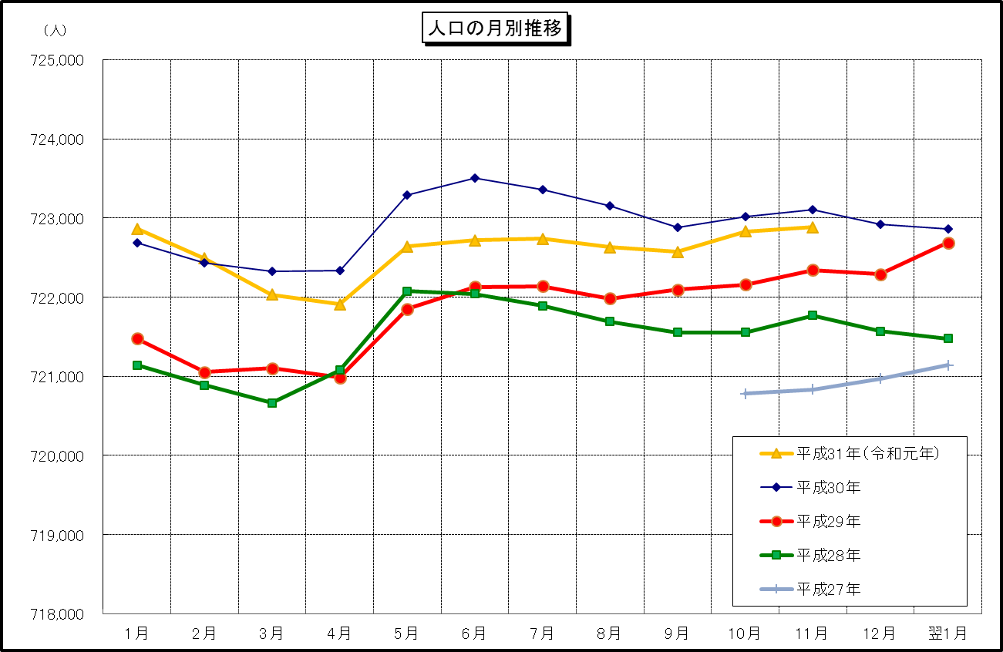

 | （注） (1) この表（折れ線グラフ）は毎月1日現在の市域での人口を表している。
 | (2) 平成27年10月1日現在からは、平成27年国勢調査結果に基づく推計人口である。

